상품제안서
더바디 심플 골프 아이언캡커버 PU방수커버 12개 세트 | 상품코드: F26075

 |  |  |  |  |  |  | 02-412-0044 | www.easy1.co.kr
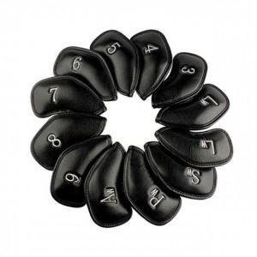

【상세/제작정보】

【인쇄/포장옵션】 | / 포장불가능

【공급단가】 | 수량 | 50~ | 100~ | 500~ | 1,000~ | 2,000~
*VAT별도 | 단가 | 22,750원 | 22,380원 | 21,840원 | 21,290원 | 20,930원

【상품 URL】 | http://www.easy1.co.kr/src/goods_detail.php?gdno=26075

